卸価格
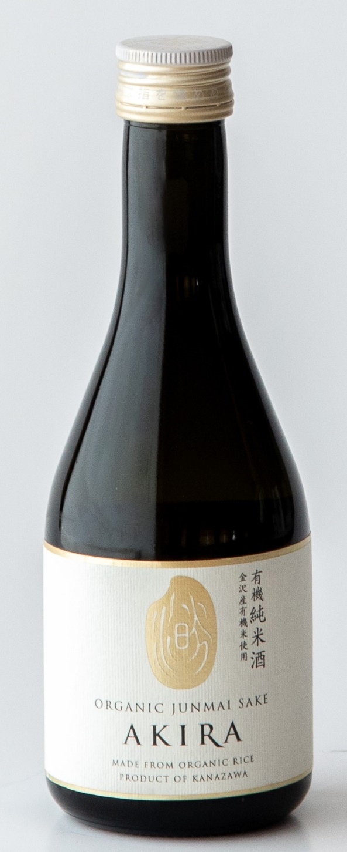
商品規格書 |  | 中村酒造株式会社
商品名 | 有機純米酒 AKIRA
製品区分 | 純米
アルコール分 | １４度
原材料 | 米・米こうじ(金沢大地生産契約栽培有機米)
日本酒度 | ±0
酸度 | 2.5
アミノ酸 | 2.5
甘辛度 | 濃醇中庸
精米歩合 | 70％
杜氏名 | 能登杜氏 渡辺愛彦
容量 | 300ｍｌ
入数 | 10本
国内小売希望価格 | 900円

輸出ご提案価格 | 645円
 | ※価格は消費税抜きです。
単品サイズ | 縦70mm×横70mm×高さ195mm
単品重量 | 0.55kg
ケースサイズ | 縦148mm×横350mm×高さ210mm
ケース重量 | 5.76kg
ＪＡＮコード | 4965677033682
商品特徴 | 「金沢大地」との生産契約に基づく100%有機栽培米だけを原料に、伝統の技と環境への配慮が融合した特別な純米酒。一口含めば広がる丸みを帯びた優しい口当たりは、自然の恵みそのもの。豊かな旨みと繊細な酸味のバランスが絶妙で、濃醇でありながらも飲み飽きない中庸の味わいが魅力です。通常の酒造好適米ではなく食用米を使用することで実現した、やさしい甘みとふわりと立ち上る穏やかな米の香り。 有機純米酒AKIRAは、2001年にJONA（Japan Organic & Natural foods Association）の認証を受けて以来、20年以上にわたり毎年審査・更新を続けてきました。2024年からは有機JAS認証を取得し、現在も厳格な基準のもと製造を続けています。 また、当商品は2007年にヨーロッパICEA認証（後にEU認証に変更）、2010年にアメリカUSDA認証、2014年にカナダCOR認証を取得し、日本酒として世界で初めて日・米・欧の3地域でオーガニック商品として同時認証を達成した実績を持ちます。この世界水準の品質管理と環境への取り組みが評価され、国際的にも高い信頼を得てきました。 現在は国内の有機JAS認証のもと、変わらぬ品質と環境への配慮を守り続けています。

